Dashboard
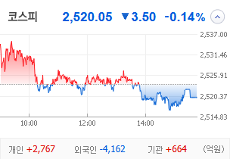
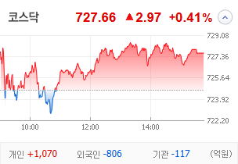
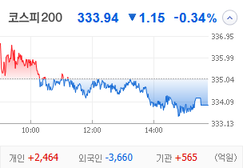
KOSPI | KOSDAQ | KOSPI 200 | 상승종목 |  |  |  |  |  |  |  | 종목별 투자정보
 |  |  | 번호 | 구분 | 종목번호 | 종목명 | 현재가 | 전일비 | 등락률 | URL | 종목명 | 솔루스첨단소재2우B
 |  |  | 1 | KOSPI | 33637L | 솔루스첨단소재2우B | 5,660 | △ 1,100 | 24% | ▶ | 현재가 |  |  |  | 5,660
 |  |  | 2 |  | 336370 | 솔루스첨단소재 | 11,050 | △ 1,880 | 21% | ▶ | 전일비 |  |  |  | △ 1,100
 |  |  | 3 |  | 33637K | 솔루스첨단소재1우 | 2,325 | △ 295 | 15% | ▶ | 등락률 |  |  |  | 24%
 |  |  | 4 |  | 009470 | 삼화전기 | 40,100 | △ 4,650 | 13% | ▶ | 거래량 |  |  |  | 1,967,988
다우산업 | 나스닥 | S&P 500 | 5 |  | 000680 | LS네트웍스 | 4,430 | △ 495 | 13% | ▶ | 시가총액(억) |  |  |  | 214
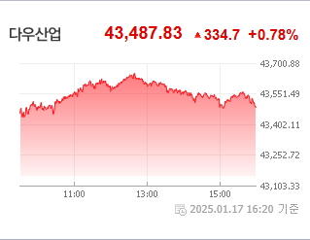
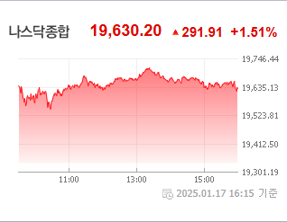
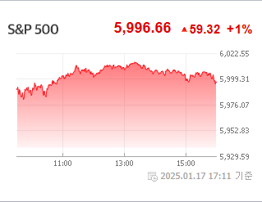
 |  |  | 6 |  | 014160 | 대영포장 | 1,718 | △ 183 | 12% | ▶ | 영업이익(억) |  |  |  | N/A
 |  |  | 7 |  | 353200 | 대덕전자 | 17,700 | △ 1,860 | 12% | ▶ | 외국인비율(%) |  |  |  | 0.01
 |  |  | 8 |  | 021820 | 세원정공 | 8,840 | △ 850 | 11% | ▶ | PER(배) |  |  |  | -14.51
 |  |  | 9 |  | 005070 | 코스모신소재 | 61,100 | △ 5,800 | 10% | ▶ | ROE(%) |  |  |  | N/A
 |  |  | 10 |  | 092790 | 넥스틸 | 9,630 | △ 800 | 9% | ▶ | PBR(배) |  |  |  | 0.72
USD환율 | JPY환율 | EUR환율 | 1 | KOSDAQ | 098460 | 고영 | 12,220 | ▲ 2,820 | 30% | ▶
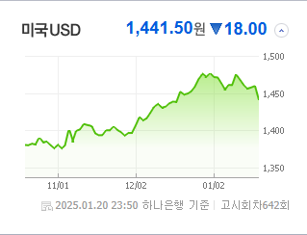
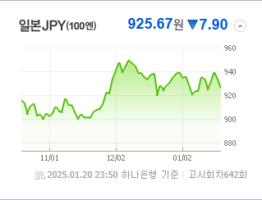
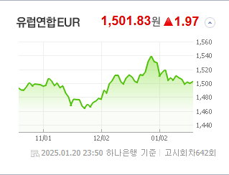
 |  |  | 2 |  | 080220 | 제주반도체 | 12,700 | ▲ 2,930 | 30% | ▶ | 종목별 전자공시 |  |  | 오늘의 리포트
 |  |  | 3 |  | 024830 | 세원물산 | 10,330 | ▲ 2,380 | 30% | ▶ | 파일명 |  | URL | 구분 | 개수
 |  |  | 4 |  | 025440 | DH오토웨어 | 1,095 | ▲ 252 | 30% | ▶ |  |  |  | 시황정보 | 16
 |  |  | 5 |  | 452280 | 한선엔지니어링 | 8,470 | △ 1,590 | 23% | ▶ |  |  |  | 투자정보 | 23
 |  |  | 6 |  | 285800 | 진영 | 2,895 | △ 530 | 22% | ▶ |  |  |  | 종목분석 | 30
WTI | 유가 | 금 | 7 |  | 432720 | 퀄리타스반도체 | 11,890 | △ 1,940 | 20% | ▶ |  |  |  | 산업분석 | 30
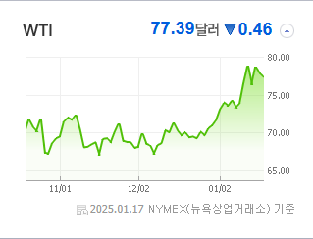
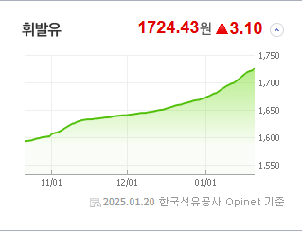
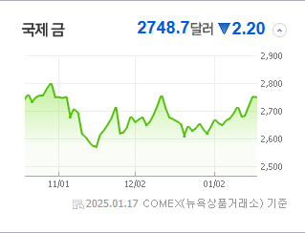
 |  |  | 8 |  | 254490 | 미래반도체 | 13,930 | △ 2,120 | 18% | ▶ |  |  |  | 경제분석 | 13
 |  |  | 9 |  | 064290 | 인텍플러스 | 14,650 | △ 2,100 | 17% | ▶ |  |  |  | 경제전망리포트
 |  |  | 10 |  | 082800 | 비보존 제약 | 7,910 | △ 1,120 | 16% | ▶ |  |  |  | 2024년 11월 경제전망보고서(Indigo Book)_FFFFF.pdf

 | 전일대비
전기제품 | 4.99%
철강 | 3.54%
복합유틸리티 | 3.53%
화학 | 2.59%
전자장비와기기 | 2.15%
포장재 | 1.72%
건강관리기술 | 1.44%
핸드셋 | 1.23%
가스유틸리티 | 1.14%
통신장비 | 0.73%
조선 | 0.73%
상업서비스와공급품 | 0.70%
컴퓨터와주변기기 | 0.68%
무역회사와판매업체 | 0.67%
항공사 | 0.61%
생물공학 | 0.58%
은행 | 0.46%
IT서비스 | 0.44%
백화점과일반상점 | 0.40%
소프트웨어 | 0.36%
전자제품 | 0.35%
복합기업 | 0.30%
전기유틸리티 | 0.27%
기타 | 0.22%
건축제품 | 0.19%
가정용품 | 0.17%
다각화된통신서비스 | 0.17%
업종별 시세 |  |  | 주요 뉴스 |  |  |  |  |  |  |  | 종목별 뉴스공시
 |  |  | 최근 증시와 관련된 다양한 뉴스들 중 트럼프 당선인의 취임을 앞두고 국내외 증시에서 가상화폐, 방산주, 조선주 등이 투자자들의 관심을 받으며, 특히 트럼프 관련 밈 코인이 화제가 되고 있는 가운데, 2차전지 주식도 전망이 밝아지고 있습니다. |  |  |  |  |  |  |  | 제목 |  |  | URL | 종목명
 |  |  |  |  |  |  |  |  |  |  | "매도→중립→매수" 2차전지 찐바닥 왔나…반등 기대감↑ |  |  | ▶ | 솔루스첨단소재
 |  |  |  |  |  |  |  |  |  |  | 트럼프 2기 D-day' 기대·경계 공존…코스피, 2520선 줄다리기 동영상기사 |  |  | ▶ | LS네트웍스
 |  |  |  |  |  |  |  |  |  |  | "매도→중립→매수" 2차전지 찐바닥 왔나…반등 기대감↑ |  |  | ▶ | 코스모신소재
 |  |  | 출처 |  | 제목 |  |  |  |  | URL | 트럼프 '에너지 비상사태' 선포 전망에 석유·원전 관련주↑[핫종목] |  |  | ▶ | 넥스틸
 |  |  | 이코노미스트 |  | 제주 특급호텔서 사라진 8억 가상화폐 무슨 일? |  |  |  |  | ▶ | 뇌 수술용 로봇 FDA 승인…고영 "17兆 세계 시장 공략" |  |  | ▶ | 고영
 |  |  | 매일경제 |  | “대통령 부부 이름 내걸었더니”…트럼프 이어 멜라니아 코인에 시장 혼돈 |  |  |  |  | ▶ | [코스닥 마감]개인 사자에 사흘째 상승…720선 |  |  | ▶ | 제주반도체
 |  |  | MBN |  | [단독] 휴일 배송 불참했다고 '카톡' 해고…택배기사-대리점 갈등에 CJ대한통운 '주 7일 배송' 첫발부터 삐끗 |  |  |  |  | ▶ | [코스닥 마감]개인 사자에 사흘째 상승…720선 |  |  | ▶ | 세원물산
 |  |  | MBN |  | 헌재, 이진숙 탄핵심판 23일 선고…5개월 만에 결론 |  |  |  |  | ▶ | [코스닥 마감]개인 사자에 사흘째 상승…720선 |  |  | ▶ | DH오토웨어
 |  |  | 뉴스1 |  | 국내 증시 반등 탄력 받을까…본격 4분기 실적 발표 '스타트' |  |  |  |  | ▶ | [특징주]펜타닐 없는 미래 비보존에 달렸다…트럼프 '좀비 마약' 퇴출 |  |  | ▶ | 비보존 제약
 |  |  | 디지털타임스 |  | "한달 간 수억 장난질"… 단 한명에 뻥 뚫힌 5대 가상자산거래소 |  |  |  |  | ▶
 |  |  | 파이낸셜뉴스 |  | 취임 후 쏟아질 행정명령… 에너지·AI 정책 주목하라 [트럼프 美 47대 대통령 취임] |  |  |  |  | ▶
 |  |  | 서울경제 |  | 삼전 '팔자' 행렬…외인 보유율 50%도 위태 |  |  |  |  | ▶
 |  |  | 파이낸셜뉴스 |  | 안정적 수익 추구' 초단기채에 뭉칫돈 |  |  |  |  | ▶
 |  |  | 이코노미스트 |  | 정용진 회장, 트럼프 사교 무도회 참석 “춤보다 이것 중요해” |  |  |  |  | ▶
 |  |  | 이데일리 |  | 해외 투자 연기금, 강달러에 다 웃고 있을까 |  |  |  |  | ▶
 |  |  | 헤럴드경제 |  | 3%대 ‘환율장벽’ 서학개미 어쩌나…美주식형은 ‘환노출’ 채권형은 ‘환헤지’ [투자360] |  |  |  |  | ▶
 |  |  | 비즈워치 |  | 트럼프 밈 코인 발행에 '솔라나' 급등 |  |  |  |  | ▶
 |  |  | 매일경제 |  | "트럼프가 원하는 K군함 … 방산주 상승 초입" |  |  |  |  | ▶
 |  |  | 매일경제 |  | 트럼프 기대감? 멜라니아 쇼크?…혼돈의 코인시장 |  |  |  |  | ▶
 |  |  | 매일경제 |  | "돈줄 마른 기업들 유상증자 늘어날 것"[IB명가에 듣는다] |  |  |  |  | ▶

